総括表
令和7年度交差点交通量調査報告書
交差点名 |  |  |  | №21 名瀬橋東側 【Y-307】 |  |  |  |  | 調査年月日 |  |  | 2025-11-20 |  |  |  | 天候 | 晴れ 一時 曇り |  |  | 21
所在地 |  |  |  | 戸塚区川上町４６４ |  |  |  |  | 調査時間帯 |  |  | 7:00～19:00（12時間合計） |  |  |  |  |  |  |  | 名瀬橋東側
 |  |  |  |  |  |  |  |  |  |  |  |  |  |  |  |  |  |  |  | Y-307
 |  |  |  |  |  |  |  |  |  |  |  |  |  |  |  |  |  |  |  | 戸塚区川上町４６４
 |  |  |  |  |  |  |  |  |  |  |  |  |  |  |  |  |  |  |  | 2025-11-20
 |  |  |  |  |  |  |  |  |  |  |  |  |  |  |  |  |  |  |  | 晴れ 一時 曇り

名瀬橋東側

出典：戸塚区防災・区民マップ

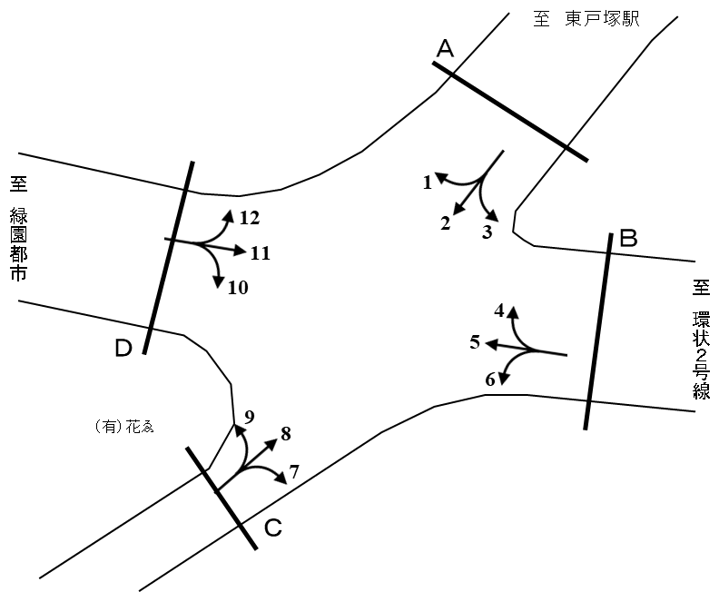

方向別交通量集計表
断面 | 方向 | 二輪車 | 乗用車 | バス | 小型 貨物車 | 大型 貨物車 | 大型計 | 小型計 | 合計 | 断面 | 方向 | 二輪車 | 乗用車 | バス | 小型 貨物車 | 大型 貨物車 | 大型計 | 小型計 | 合計
A | 1 | 107 | 1,615 | 66 | 635 | 494 | 560 | 2,250 | 2,810 | C | 7 | 44 | 475 | 10 | 90 | 14 | 24 | 565 | 589
 | 2 | 178 | 1,547 | 38 | 417 | 137 | 175 | 1,964 | 2,139 |  | 8 | 177 | 1,096 | 24 | 205 | 89 | 113 | 1,301 | 1,414
 | 3 | 13 | 264 | 19 | 55 | 39 | 58 | 319 | 377 |  | 9 | 13 | 157 | 2 | 33 | 8 | 10 | 190 | 200
 | 計 | 298 | 3,426 | 123 | 1,107 | 670 | 793 | 4,533 | 5,326 |  | 計 | 234 | 1,728 | 36 | 328 | 111 | 147 | 2,056 | 2,203
B | 4 | 12 | 176 | 8 | 51 | 42 | 50 | 227 | 277 | D | 10 | 13 | 98 | 1 | 34 | 9 | 10 | 132 | 142
 | 5 | 358 | 3,944 | 107 | 1,020 | 541 | 648 | 4,964 | 5,612 |  | 11 | 431 | 4,431 | 115 | 1,054 | 447 | 562 | 5,485 | 6,047
 | 6 | 47 | 418 | 1 | 96 | 25 | 26 | 514 | 540 |  | 12 | 165 | 1,516 | 57 | 375 | 245 | 302 | 1,891 | 2,193
 | 計 | 417 | 4,538 | 116 | 1,167 | 608 | 724 | 5,705 | 6,429 |  | 計 | 609 | 6,045 | 173 | 1,463 | 701 | 874 | 7,508 | 8,382

変動図
 | 調査年月日 | 調 査 方 向 案 内 図
 | 2025-11-20
 | 調査時間
 | 7：00～19：00（12時間）
 | 調査地点
 | №21 名瀬橋東側 【Y-307】
 | 凡例
小型車
大型車混入率
大型車
 | 流入計Ａ（1+2+3） |  | 流入計Ａ（1+2+3） |  |  |  | 流出計Ａ（4+8+12） |  |  |  | 断面計Ａ
 |  |  |  | 小型車 | 大型車 | 大型車混入率 |  | 小型車 | 大型車 | 大型車混入率 |  | 小型車 | 大型車 | 大型車混入率
 |  |  | 7-8 | 296 | 35 | 10.6 | 7-8 | 364 | 46 | 11.2 | 7-8 | 660 | 81 | 10.9
 |  |  | 8-9 | 298 | 62 | 17.2 | 8-9 | 349 | 48 | 12.1 | 8-9 | 647 | 110 | 14.5
 |  |  | 9-10 | 288 | 66 | 18.6 | 9-10 | 300 | 56 | 15.7 | 9-10 | 588 | 122 | 17.2
 |  |  | 10-11 | 281 | 79 | 21.9 | 10-11 | 309 | 68 | 18.0 | 10-11 | 590 | 147 | 19.9
 |  |  | 11-12 | 338 | 62 | 15.5 | 11-12 | 217 | 41 | 15.9 | 11-12 | 555 | 103 | 15.7
 |  |  | 12-13 | 328 | 79 | 19.4 | 12-13 | 243 | 22 | 8.3 | 12-13 | 571 | 101 | 15.0
 |  |  | 13-14 | 395 | 73 | 15.6 | 13-14 | 221 | 38 | 14.7 | 13-14 | 616 | 111 | 15.3
 |  |  | 14-15 | 400 | 85 | 17.5 | 14-15 | 240 | 51 | 17.5 | 14-15 | 640 | 136 | 17.5
 |  |  | 15-16 | 441 | 77 | 14.9 | 15-16 | 222 | 33 | 12.9 | 15-16 | 663 | 110 | 14.2
 |  |  | 16-17 | 452 | 82 | 15.4 | 16-17 | 287 | 30 | 9.5 | 16-17 | 739 | 112 | 13.2
 |  |  | 17-18 | 469 | 53 | 10.2 | 17-18 | 356 | 17 | 4.6 | 17-18 | 825 | 70 | 7.8
 |  |  | 18-19 | 547 | 40 | 6.8 | 18-19 | 311 | 15 | 4.6 | 18-19 | 858 | 55 | 6.0
 | 流出計Ａ（4+8+12）

 | 断面計Ａ

自 動 車 交 通 量 時 間 変 動 図
 | 流入計Ｂ（4+5+6） |  | 流入計Ｂ（4+5+6） |  |  |  | 流出計Ｂ（3+7+11） |  |  |  | 断面計Ｂ
 |  |  |  | 小型車 | 大型車 | 大型車混入率 |  | 小型車 | 大型車 | 大型車混入率 |  | 小型車 | 大型車 | 大型車混入率
 |  |  | 7-8 | 460 | 53 | 10.3 | 7-8 | 611 | 78 | 11.3 | 7-8 | 1071 | 131 | 10.9
 |  |  | 8-9 | 530 | 72 | 12.0 | 8-9 | 654 | 88 | 11.9 | 8-9 | 1184 | 160 | 11.9
 |  |  | 9-10 | 334 | 73 | 17.9 | 9-10 | 555 | 77 | 12.2 | 9-10 | 889 | 150 | 14.4
 |  |  | 10-11 | 405 | 69 | 14.6 | 10-11 | 521 | 78 | 13.0 | 10-11 | 926 | 147 | 13.7
 |  |  | 11-12 | 404 | 55 | 12.0 | 11-12 | 417 | 57 | 12.0 | 11-12 | 821 | 112 | 12.0
 |  |  | 12-13 | 423 | 47 | 10.0 | 12-13 | 431 | 57 | 11.7 | 12-13 | 854 | 104 | 10.9
 |  |  | 13-14 | 377 | 53 | 12.3 | 13-14 | 378 | 47 | 11.1 | 13-14 | 755 | 100 | 11.7
 |  |  | 14-15 | 586 | 67 | 10.3 | 14-15 | 441 | 49 | 10.0 | 14-15 | 1027 | 116 | 10.1
 |  |  | 15-16 | 512 | 90 | 15.0 | 15-16 | 425 | 40 | 8.6 | 15-16 | 937 | 130 | 12.2
 |  |  | 16-17 | 534 | 56 | 9.5 | 16-17 | 534 | 31 | 5.5 | 16-17 | 1068 | 87 | 7.5
 |  |  | 17-18 | 601 | 48 | 7.4 | 17-18 | 705 | 20 | 2.8 | 17-18 | 1306 | 68 | 4.9
 |  |  | 18-19 | 539 | 41 | 7.1 | 18-19 | 697 | 22 | 3.1 | 18-19 | 1236 | 63 | 4.8
 | 流出計Ｂ（3+7+11）

 | 断面計Ｂ

自 動 車 交 通 量 時 間 変 動 図
 | 流入計Ｃ（7+8+9） |  | 流入計Ｃ（7+8+9） |  |  |  | 流出計Ｃ（2+6+10） |  |  |  | 断面計Ｃ
 |  |  |  | 小型車 | 大型車 | 大型車混入率 |  | 小型車 | 大型車 | 大型車混入率 |  | 小型車 | 大型車 | 大型車混入率
 |  |  | 7-8 | 223 | 8 | 3.5 | 7-8 | 158 | 7 | 4.2 | 7-8 | 381 | 15 | 3.8
 |  |  | 8-9 | 262 | 19 | 6.8 | 8-9 | 188 | 21 | 10.0 | 8-9 | 450 | 40 | 8.2
 |  |  | 9-10 | 199 | 16 | 7.4 | 9-10 | 162 | 16 | 9.0 | 9-10 | 361 | 32 | 8.1
 |  |  | 10-11 | 178 | 18 | 9.2 | 10-11 | 162 | 30 | 15.6 | 10-11 | 340 | 48 | 12.4
 |  |  | 11-12 | 130 | 13 | 9.1 | 11-12 | 173 | 13 | 7.0 | 11-12 | 303 | 26 | 7.9
 |  |  | 12-13 | 116 | 8 | 6.5 | 12-13 | 226 | 16 | 6.6 | 12-13 | 342 | 24 | 6.6
 |  |  | 13-14 | 119 | 9 | 7.0 | 13-14 | 175 | 18 | 9.3 | 13-14 | 294 | 27 | 8.4
 |  |  | 14-15 | 138 | 19 | 12.1 | 14-15 | 194 | 23 | 10.6 | 14-15 | 332 | 42 | 11.2
 |  |  | 15-16 | 119 | 12 | 9.2 | 15-16 | 209 | 21 | 9.1 | 15-16 | 328 | 33 | 9.1
 |  |  | 16-17 | 145 | 13 | 8.2 | 16-17 | 294 | 18 | 5.8 | 16-17 | 439 | 31 | 6.6
 |  |  | 17-18 | 227 | 8 | 3.4 | 17-18 | 308 | 15 | 4.6 | 17-18 | 535 | 23 | 4.1
 |  |  | 18-19 | 200 | 4 | 2.0 | 18-19 | 361 | 13 | 3.5 | 18-19 | 561 | 17 | 2.9
 | 流出計Ｃ（2+6+10）

 | 断面計Ｃ

自 動 車 交 通 量 時 間 変 動 図
 | 流入計Ｄ（10+11+12） |  | 流入計Ｄ（10+11+12） |  |  |  | 流出計Ｄ（1+5+9） |  |  |  | 断面計Ｄ
 |  |  |  | 小型車 | 大型車 | 大型車混入率 |  | 小型車 | 大型車 | 大型車混入率 |  | 小型車 | 大型車 | 大型車混入率
 |  |  | 7-8 | 742 | 112 | 13.1 | 7-8 | 588 | 77 | 11.6 | 7-8 | 1330 | 189 | 12.4
 |  |  | 8-9 | 747 | 114 | 13.2 | 8-9 | 646 | 110 | 14.6 | 8-9 | 1393 | 224 | 13.9
 |  |  | 9-10 | 655 | 118 | 15.3 | 9-10 | 459 | 124 | 21.3 | 9-10 | 1114 | 242 | 17.8
 |  |  | 10-11 | 617 | 107 | 14.8 | 10-11 | 489 | 97 | 16.6 | 10-11 | 1106 | 204 | 15.6
 |  |  | 11-12 | 466 | 74 | 13.7 | 11-12 | 531 | 93 | 14.9 | 11-12 | 997 | 167 | 14.3
 |  |  | 12-13 | 545 | 65 | 10.7 | 12-13 | 512 | 104 | 16.9 | 12-13 | 1057 | 169 | 13.8
 |  |  | 13-14 | 449 | 65 | 12.6 | 13-14 | 566 | 97 | 14.6 | 13-14 | 1015 | 162 | 13.8
 |  |  | 14-15 | 510 | 74 | 12.7 | 14-15 | 759 | 122 | 13.8 | 14-15 | 1269 | 196 | 13.4
 |  |  | 15-16 | 504 | 56 | 10.0 | 15-16 | 720 | 141 | 16.4 | 15-16 | 1224 | 197 | 13.9
 |  |  | 16-17 | 648 | 41 | 6.0 | 16-17 | 664 | 113 | 14.5 | 16-17 | 1312 | 154 | 10.5
 |  |  | 17-18 | 823 | 23 | 2.7 | 17-18 | 751 | 80 | 9.6 | 17-18 | 1574 | 103 | 6.1
 |  |  | 18-19 | 802 | 25 | 3.0 | 18-19 | 719 | 60 | 7.7 | 18-19 | 1521 | 85 | 5.3
 | 流出計Ｄ（1+5+9）

 | 断面計Ｄ

自 動 車 交 通 量 時 間 変 動 図

